2022_07_data
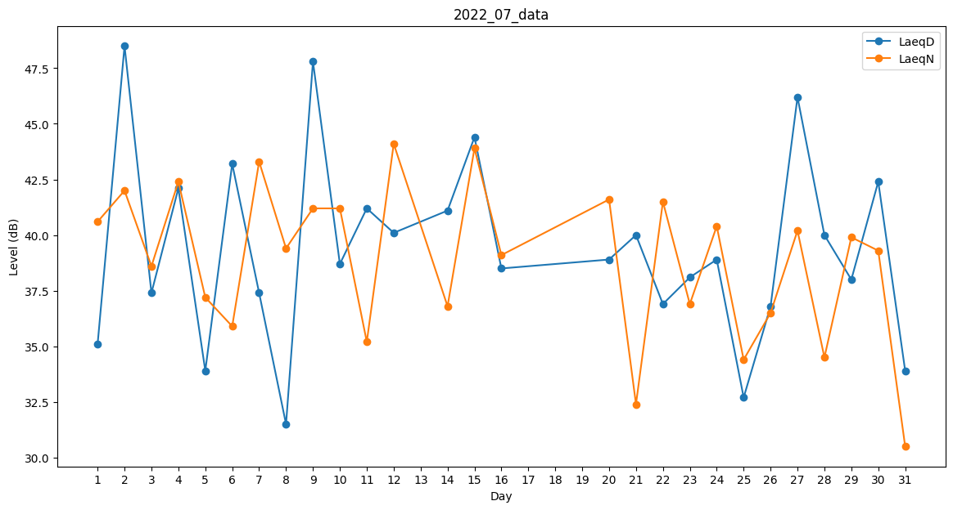
Day | LaeqD | LaeqN
1 | 35.1 | 40.6
2 | 48.5 | 42
3 | 37.4 | 38.6
4 | 42.1 | 42.4
5 | 33.9 | 37.2
6 | 43.2 | 35.9
7 | 37.4 | 43.3
8 | 31.5 | 39.4
9 | 47.8 | 41.2
10 | 38.7 | 41.2
11 | 41.2 | 35.2
12 | 40.1 | 44.1
13 | 43.1 | 0
14 | 41.1 | 36.8
15 | 44.4 | 43.9
16 | 38.5 | 39.1
17 | 0 | 37.8
18 | 0 | 39
19 | 0 | 0
20 | 38.9 | 41.6
21 | 40 | 32.4
22 | 36.9 | 41.5
23 | 38.1 | 36.9
24 | 38.9 | 40.4
25 | 32.7 | 34.4
26 | 36.8 | 36.5
27 | 46.2 | 40.2
28 | 40 | 34.5
29 | 38 | 39.9
30 | 42.4 | 39.3
31 | 33.9 | 30.5

